فملی
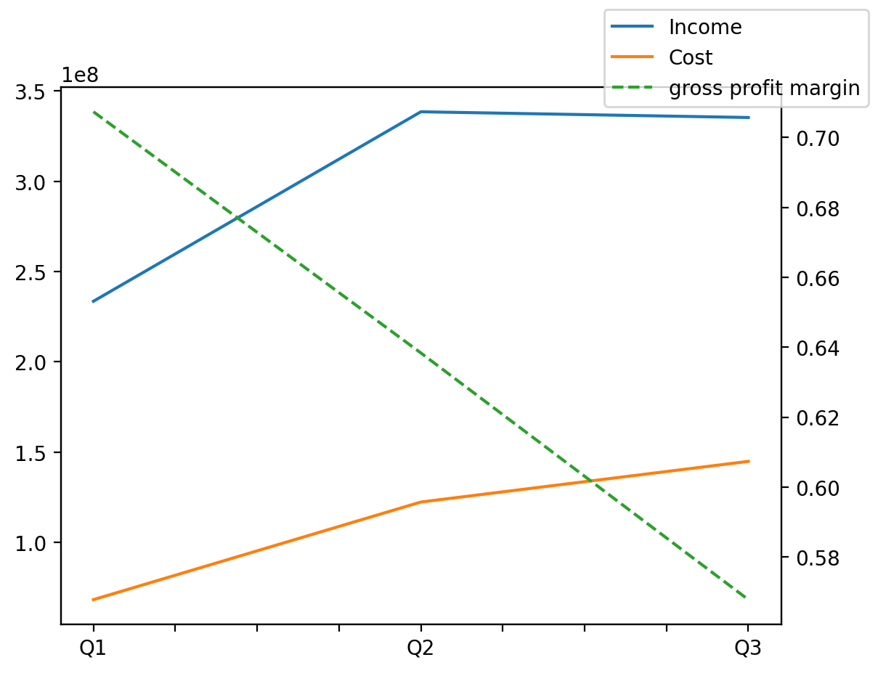
140214011401 | Q1 | Q2 | Q3 | Y | Q4 | Q2 / Q1 | Q3 / Q2
درآمد های عملیاتی | 233573858 | 338492545 | 335321853 |  |  | 0.44918848324 | -0.0093670955146
بهای تمام شده | -68361673 | -122417526 | -144928122 |  |  | 0.79073332509 | 0.18388376841
سود(زیان)ناخالص | 165212185 | 216075019 | 190393731 |  |  | 0.30786369662 | -0.1188535728
هزینه های عمومی اداری فروش | -10315930 | -35468824 | -54341279 |  |  | 2.4382575299 | 0.53208572689
سود(زیان)عملیاتی | 151286983 | 181472160 | 141818212 |  |  | 0.19952263177 | -0.21851256964
سایر درآمدهای غیر عملیاتی | 9851572 | 17093891 | 10546054 |  |  | 0.73514348776 | -0.38305129008
سود(زیان)خالص | 151460737 | 187530476 | 134148139 |  |  | 0.23814580408 | -0.28465952915
مواد مستقیم مصرفی | 2104085 | -320119 | 2092941 |  |  | -1.1521416673 | -7.5380093028
سربارتوليد | 76956715 | 117631239 | 89409885 |  |  | 0.52853768511 | -0.23991376984

